修改
宁波品秀美容科技有限公司 宁波高新区江南路1528号高新科技广场2号楼10楼 电话：0574-27889688 传真：0574-27889655 sales@hair-brushes.com lucky@jsiu.com
订单
供货商： | 菲迪印刷 |  |  |  | 订单号 | ECSB-TPR1-1
电话： | 0574-27889688 |  |  |  | 日期 | 2025年10月21日
联系人： | 袁存义 |  |  |  | 订单安排人 | 孙诚昱
产品编号 | 产品图片 | 描述 | 数量/个 | 单价 | 金额 | 包装方式
ECSB-TPR1-1 | 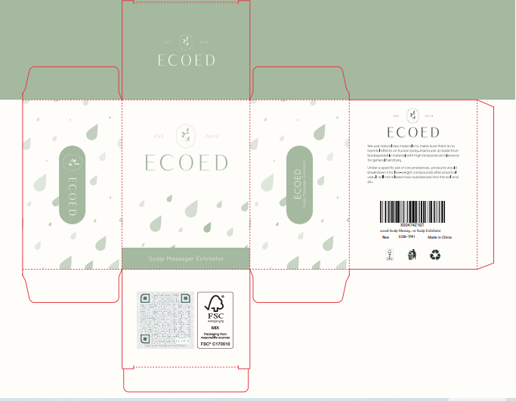 | 洗头刷细绿色单只装，FSC，350g白卡哑膜 | 0 | 0.45

 | 以上价格含税运含包装
进仓地址： | 货发到 瑾秀制刷科技有限公司 18067420259 袁存义 浙江宁波市余姚市陆埠镇五马工业区创利西路 15 号
付款方式: | 出货后45天凭增值税发票付款 |  |  |  | 色卡 | Logo
交货时间: | 7天
箱规:
产前确认样: | 打样2套
出货样: | 每款2套
注意事项:
放2%余量

 | 宁波品秀美容科技有限公司 |  |  | XX印刷厂
 | ---------------------- |  |  | ----------------------

